界面&功能
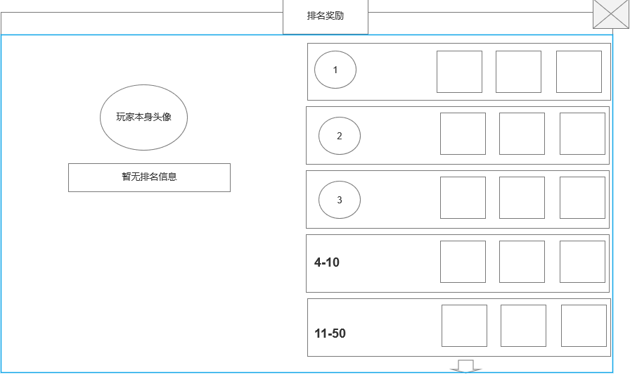
排行榜系统 |  |  |  |  |  | 功能规则

 | 功能入口
 |  |  |  |  |  |  | 排行榜主要修改
 |  |  |  |  |  |  | ▶ | 主要分为【等级榜】、【装备榜】、【竞技榜】、【经脉榜】、

 |  |  |  |  |  |  | ▶ | 达到排名后。各类榜单每日可获得奖励
 |  |  |  |  |  |  |  | 奖励通过邮件发放

 | 1.主界面点击【排行榜】图标进入 | 

1
5
 | 排行榜界面

2
3
4
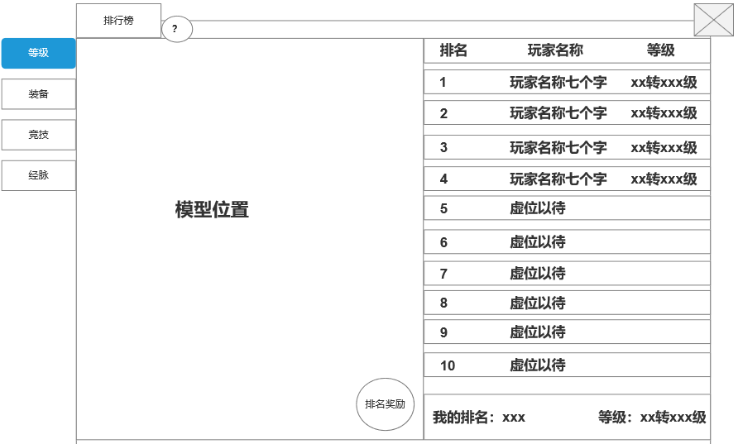
 |  |  | 1、标题、说明 |  |  |  | 1、标题、说明
 |  |  | ▶ | 左侧显示功能名称 |  |  | ▶ | 左侧显示功能名称
 |  |  | ▶ | 说明按钮：点击后打开文本说明弹窗 |  |  | ▶ | 说明按钮：点击后打开文本说明弹窗
 |  |  | 2、功能子页签 |  |  |  | 2、功能子页签
 |  |  | ▶ | 【等级榜】、【装备榜】、【竞技榜】、【经脉榜】、 |  |  | ▶ | 点击后，切换打开对应页签
 |  |  | ▶ | 有选中和未选中状态 |  |  | ▶ | 有选中和未选中状态

 |  |  | 3、角色模型 |  |  |  | 3、角色模型
 |  |  | ▶ | 在玩家信息栏选中后，模型显示跟随变化 |  |  | ▶ | 在玩家信息栏选中后，模型显示跟随变化
 |  |  | ▶ | 如右图 | 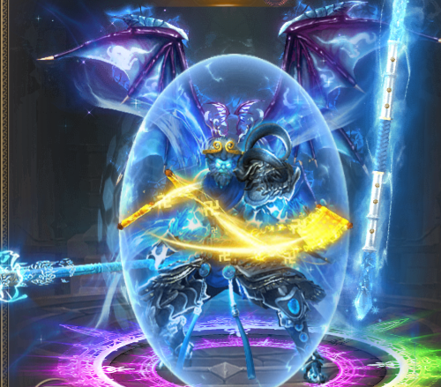 |  | ▶ | 如右图
 |  |  | ▶ | 若无人上榜则显示：暂无排名信息 |  |  | ▶ | 若无人上榜则显示：暂无排名信息
 |  |  | ▶ | 点击“排名奖励”时出现排名奖励界面 |  |  | ▶ | 点击“排名奖励”时出现排名奖励界面
 |  |  |  | 不同的排行榜有不同的排名奖励 |  |  |  | 不同的排行榜有不同的排名奖励

 |  |  | 4、玩家信息栏
 |  |  | ▶ | 包括排名、玩家名字、排行榜名称（排行榜相应属性） |  |  | 4、玩家信息栏
 |  |  |  | 如切换到经脉榜，则变成经脉及其相应属性 |  |  | ▶ | 包括排名、玩家名字、排行榜相应属性(若未加入战盟则显示：无)
 |  |  | ▶ | 前三名的排名数字是高级的图标，其他排名为数字 |  |  | ▶ | 排行榜相应属性：即该排行榜用来排名的玩家属性，例如【等级榜】，显示的就是玩家等级
 |  |  | ▶ | 有选中和未选中状态 |  |  |  |  |  | 
 |  |  | ▶ | 可上下滑动 |  |  | ▶ | 【等级榜】：按照全服玩家的转生及等级进行排名。转生>等级>时间
 |  |  | ▶ | 只列出前100名 |  |  |  |  | 排行榜的属性信息是：xx转xx级
 |  |  |  | 若无人上榜则显示：暂无排名信息 |  |  |  | 【装备榜】：按照全服玩家的全身装备强化等级进行排序。等级>时间
 |  |  |  |  |  |  |  |  | 排行榜的属性信息是：全身强化xx级
 |  |  | ▶ | 显示我的排名 |  |  |  | 【竞技榜】：按照全服玩家竞技进行排名
 |  |  |  | 显示排名和排名对应的属性 |  |  |  |  | 排行榜的属性信息是：xx转xx级
7
 |  |  |  | 若未上榜则显示：暂无排名信息 |  |  |  | 【经脉榜】：按照玩家的经脉等级进行排名。经脉等级>时间
 | 排行奖励界面----二级窗口 |  |  |  |  |  |  |  | 排行榜的属性信息是：xxxx（经脉）xx（经脉）(层级)
6
 |  |  | 5、关闭按钮 |  |  |  |  |  | 如：督脉八层
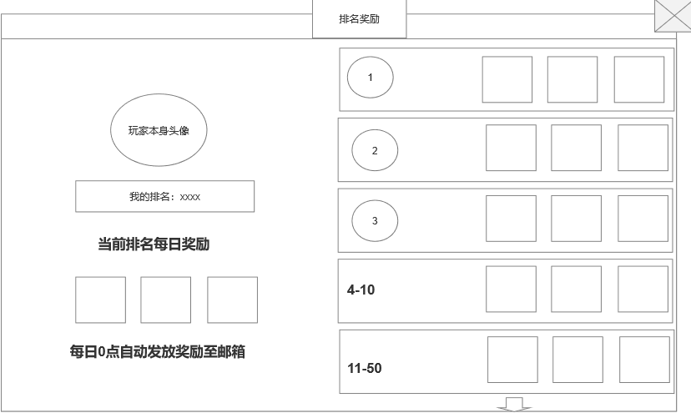
 |  |  | ▶ | 点击后关闭界面
 |  |  |  |  |  |  | ▶ | 前三名的排名数字是高级的图标，其他排名为数字
 |  |  |  |  |  |  | ▶ | 有选中和未选中状态
 |  |  |  |  |  |  | ▶ | 可上下滑动
 |  |  |  |  |  |  | ▶ | 只列出前100名
 |  |  |  |  |  |  | ▶ | 排行榜种类可增删

 |  |  |  |  |  |  | ▶ | 显示我的排名
 |  |  |  |  |  |  | ▶ | 显示排名和排名对应的属性
 |  |  | 6、玩家本身的排名信息 |  |  |  | ▶ | 若未上榜则显示：暂无排名信息
 |  |  | ▶ | 显示玩家本身的头像和当前排行榜的排名
 |  |  |  | 若未上榜则显示：暂无排名信息 |  |  | 5、关闭按钮
 |  |  | ▶ | 显示玩家当前排行榜排名所获得的每日奖励 |  |  | ▶ | 点击后关闭界面
 |  |  |  | 若未上榜则无需显示每日奖励
 |  |  |  |  |  |  | 6、玩家本身的排名信息

 |  |  |  |  |  |  | ▶ | 显示玩家本身的头像和当前排行榜的排名
 |  |  |  |  |  |  |  | 若未上榜则显示：暂无排名信息
 |  |  | 7、排名奖励显示
 |  |  | ▶ | 显示排名奖励
 |  |  | ▶ | 每个榜单的奖励不同
 |  |  | ▶ | 可上下滑动
 |  |  | ▶ | 当底部有奖励时，显示下拉箭头提示。
 |  |  |  | 底部无奖励时，下拉箭头消失

 |  |  |  |  |  |  | 7、排名奖励显示
 | 无选框标示界面 |  |  |  |  |  | ▶ | 显示排名奖励
 |  |  |  |  |  |  | ▶ | 每个榜单的奖励不同
 |  |  |  |  |  |  | ▶ | 可上下滑动
 |  |  |  |  |  |  | ▶ | 当底部有奖励时，显示下拉箭头提示。
 |  |  |  |  |  |  |  | 底部无奖励时，下拉箭头消失

 |  |  |  | ▶ | 排名奖励
 |  |  |  |  | 每个不同的榜单分排名区间，有不同的每日排名奖励
 |  |  |  |  | 排名奖励每日0点通过邮件发放
 |  |  |  |  | 邮件名称：排名奖励
 |  |  |  |  | 邮件内容：这是您在xxx（变量1）排行榜达到了xxx（变量2）排名的每日奖励，请查收。

参考界面
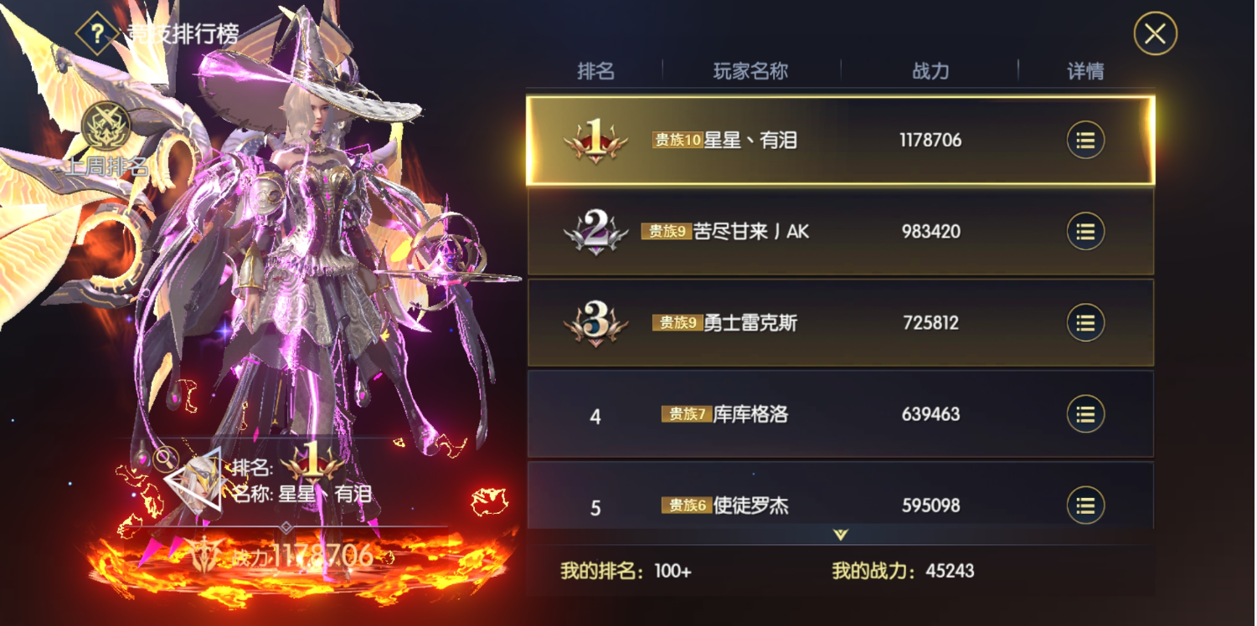
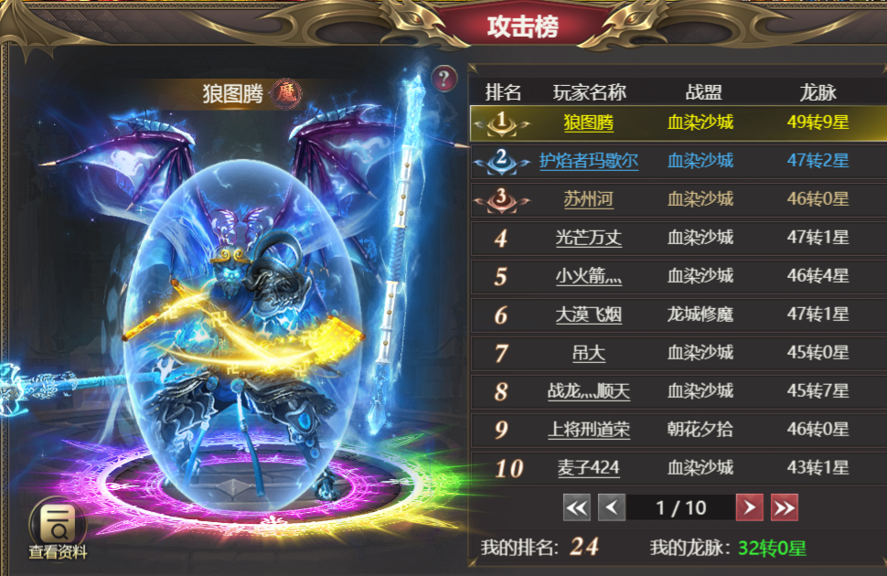
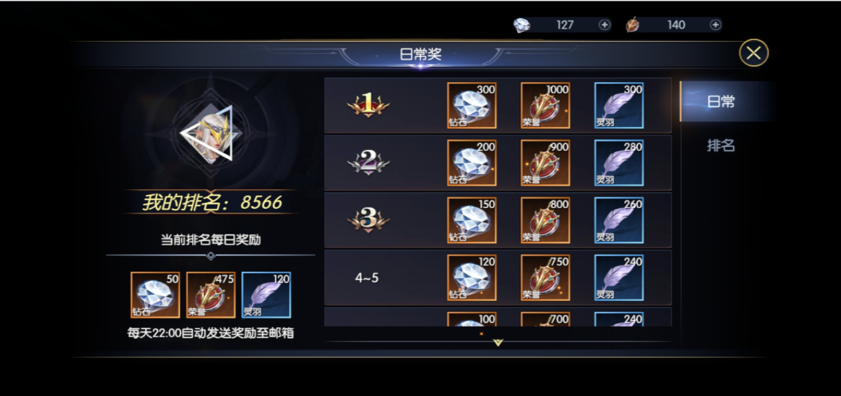
参考图

 | 参考游戏—37王者之心2

 |  | 圣装主界面

